상품제안서
모양형 풀칼라 장마우스패드 78x28cm | 상품코드: S41733

 |  |  |  |  |  |  | 02-713-8555 | www.synergygift.co.kr
 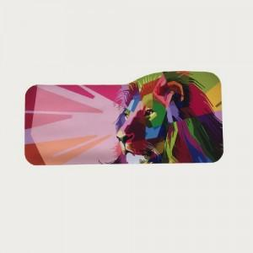 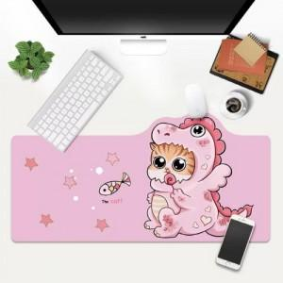

【상세/제작정보】 | <span style="font-size: 14pt;">※ 모양 변경시 판비(철형비) 발생됩니다.[통합 20만원 발생 부가세별도]</span><span style="font-size: 14pt;"> </span><br><span style="font-size: 14pt;">※&nbsp;</span><span style="font-size: 14pt;">오바르크는 불가능한 제품입니다. </span><br><span style="font-size: 14pt;">※&nbsp;</span><span style="font-size: 14pt;">종이케이스 선택시 별도로 동봉되어 발송합니다.</span>

【인쇄/포장옵션】 | 풀칼라 / OPP(비닐)

【공급단가】 | 수량 | 100~ | 300~ | 500~ | 1,000~ | 5,000~
*VAT별도 | 2mm | 5,800원 | 5,300원 | 5,100원 | 4,780원 | 4,500원
 | 3mm | 6,300원 | 5,800원 | 5,600원 | 5,250원 | 4,940원
 | 4mm | 7,350원 | 6,750원 | 6,500원 | 6,200원 | 5,850원

【상품 URL】 | https://www.synergygift.co.kr:443/src/goods_detail.php?gdno=41733

